表6说明
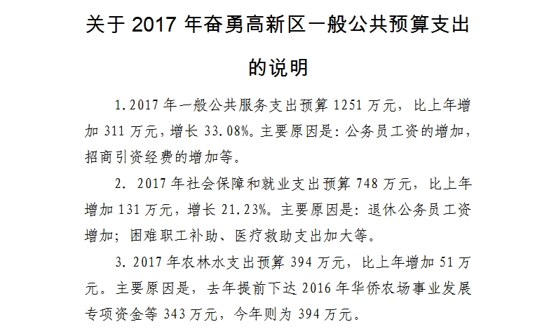
关于2018年奋勇高新区一般公共预算支出的说明

表8说明
